表紙
MySQL構築手順書

Ver.1.0



株式会社 アイネス総合研究所

 | 作成日 | ： | 2018-02-13
 | 更新日 | ： | 2018-02-20

 | ※本手順書は、Ver.5.7.21.0のMySQLをもとに作成されています。

目次

目次

 | ★ | 01. |  |  | MySQLのダウンロード

 | ★ | 02. |  |  | MySQLのインストール

 | ★ | 03. |  |  | 環境変数の設定

 | ★ | 04. |  |  | MySQLユーザーの作成および設定

 | ★ | 05. |  |  | HeidiSQLのインストール

 | ★ | 06. |  |  | HeidiSQLの設定

 | 【参考サイト】
 |  | MySQL 5.6 リファレンスマニュアル：

 |  |  | https://dev.mysql.com/doc/refman/5.6/ja/
 |  |  |  | ※5.7の日本語版は、2018/2/13現在ありません。

01
01. |  |  | MySQLのダウンロード

 |  | 1. | MySQLのインストールパッケージを、以下のサイトより、ダウンロードしてください。
 |  |  | 最新バージョンのダウンロードを推奨します。

 |  |  |  | MySQL ダウンロード：

 |  |  |  |  | https://dev.mysql.com/downloads/installer/
 |  |  |  |  |  | ※下記の図の画面は、ページ下部にあります。

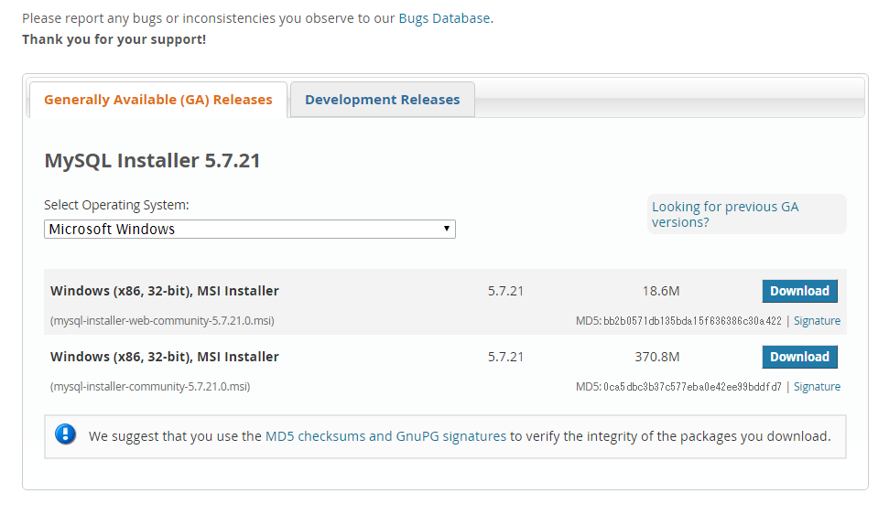

インストール先のＯＳを選択してください。

クリック

 |  | 2. | 下記の画面が表示されたら、「No thanks, just start my download.」リンクをクリックします。

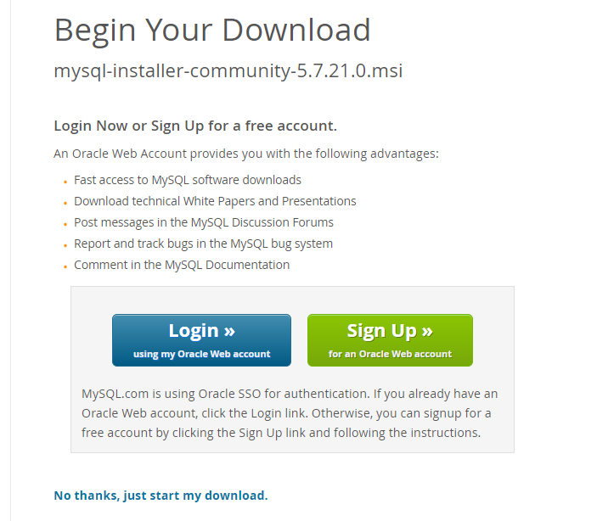

クリック

 |  | 3. | 下記のインストールパッケージが、ダウンロードされました。

 | 以上が、MySQLのダウンロード手順となります。

02
02. |  |  | MySQLのインストール

 |  | 1. | 下記のインストールパッケージを実行します。

 |  | 2. | セキュリティの警告が表示されたら、「実行」ボタンをクリックしてインストールを開始します。
 |  |  |  | ※ | 許可申請の画面が表示された場合には、管理者に連絡してください。

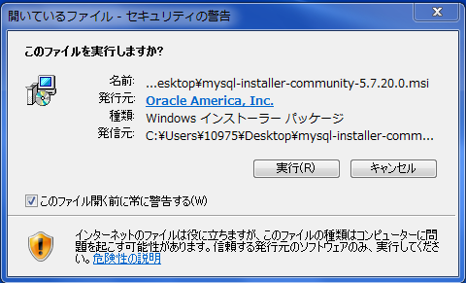

クリック

 |  | 3. | MySQLのインストール画面が表示されたら、ライセンス同意書を読み「ライセンスに同意する
 |  |  | （I accept the license terms）」を選択し、「Next」ボタンをクリックします。

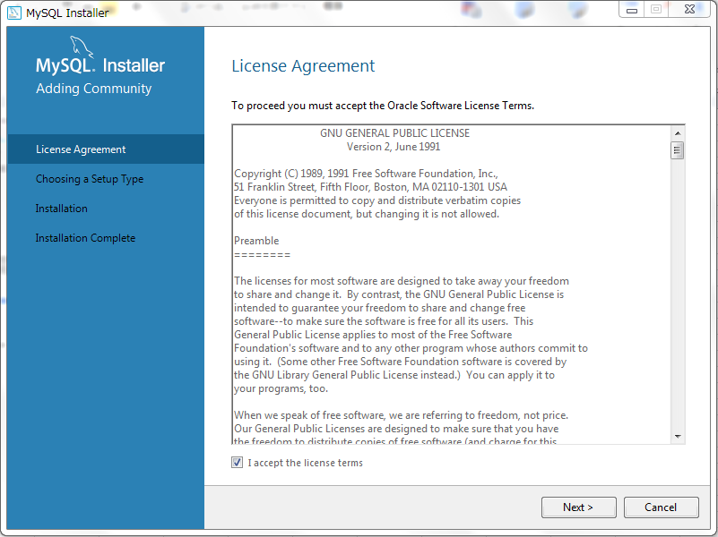

クリック

 |  | 4. | 「セットアップの選択（Chooseing a Setup Type）」で、セットアップの種類を選択します。
 |  |  | MySQLをインストールするだけの場合は、「サーバーのみ（Server only）」を選択します。
 |  |  | 選択後、「Next」ボタンをクリックします。

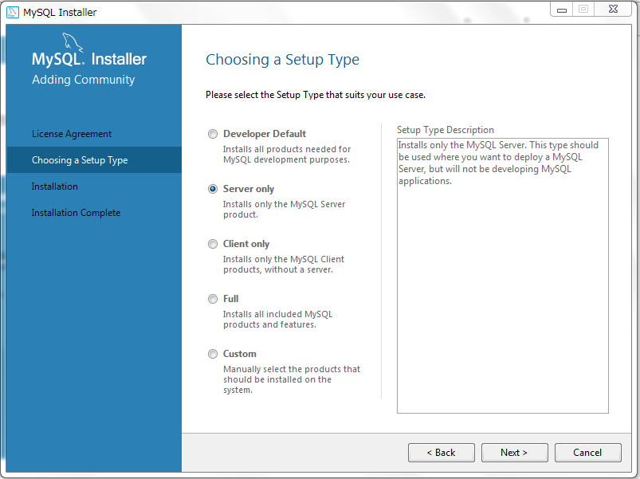

クリック

 |  | 5. | 「インストール先の指定（Path Conflicts）」でインストール先のパスを入力して、
 |  |  | 「Next」をクリックします（※デフォルト設定を推奨）

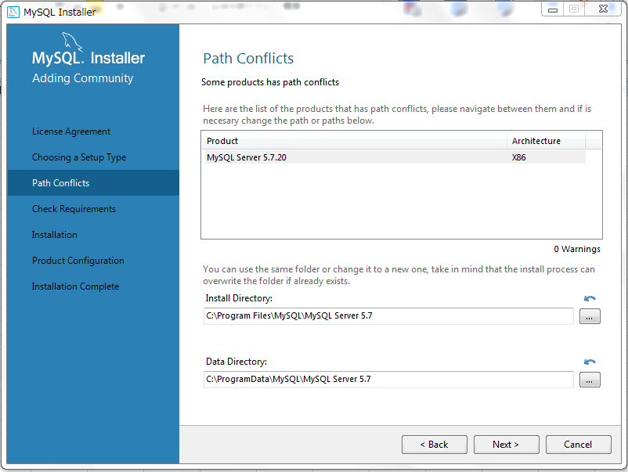

クリック

 |  | 6. | 『チェック要件（Check Requirements）」で必要なソフトウェアがインストールされていない場合、
 |  |  | 該当するインストールをするよう求められます。
 |  |  | 下記の例は、「Microsoft Visual C++ 2013」のインストールを求められた場合です。
 |  |  | インストールするソフトウェアを選択し、「実行（Excute）」をクリックします。

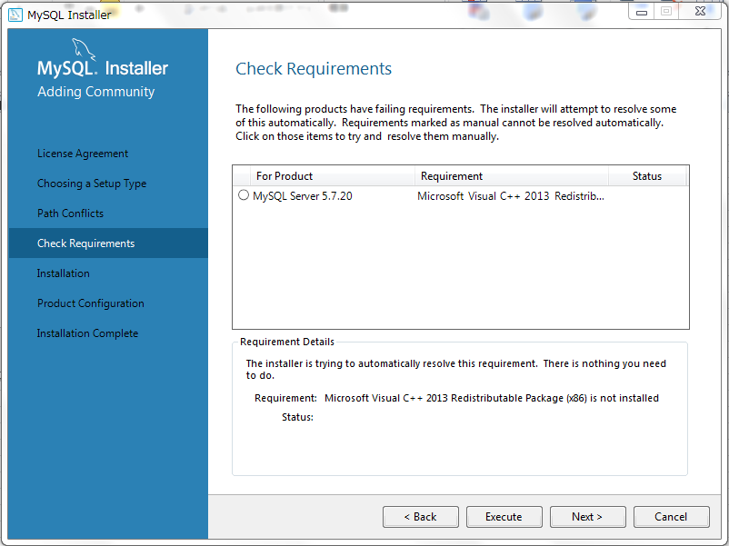

クリック

 |  | 7. | 下記の画面が表示されたら、「同意する（I agree to the license terms and conditions）」を選択し、
 |  |  | 「インストール（Install）」ボタンをクリックします。

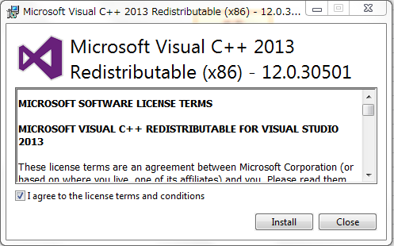

クリック

 |  | 8. | セットアップが成功したら、「閉じる（Close）」ボタンをクリックします。

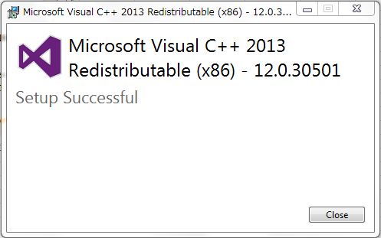

クリック

 |  | 9. | MySQLのインストール画面に戻ったら、「Next」ボタンをクリックします。

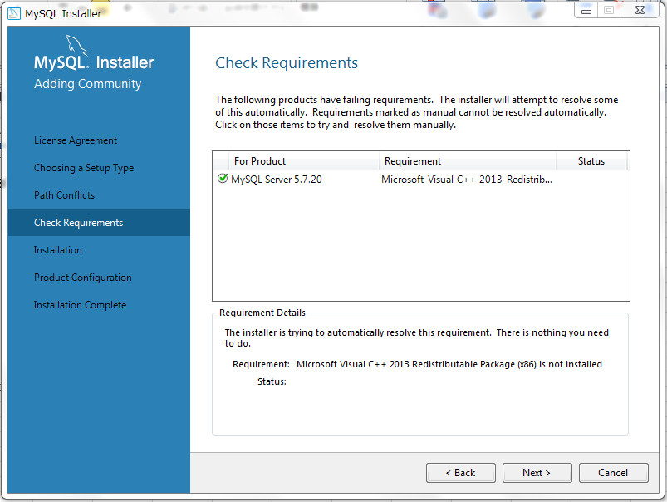

クリック

 |  | 10. | 「実行（Execute）」ボタンをクリックして、インストールを実行します。

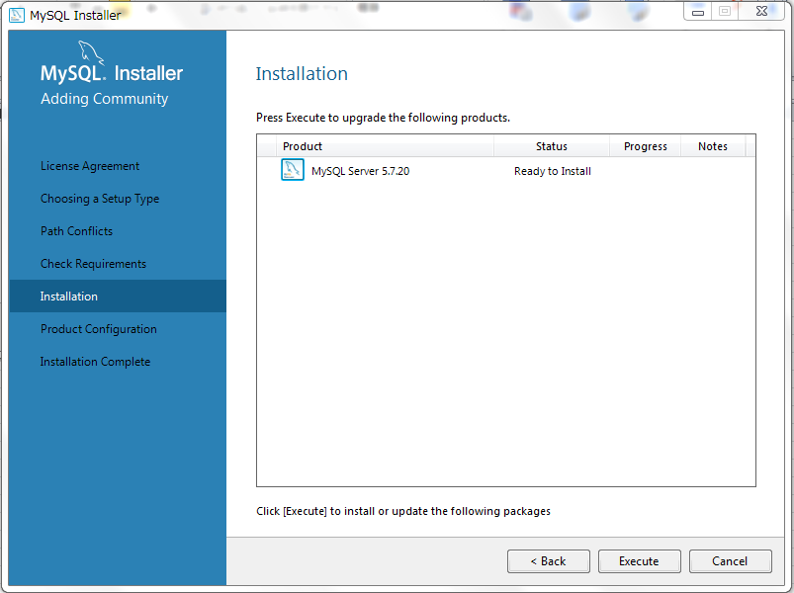
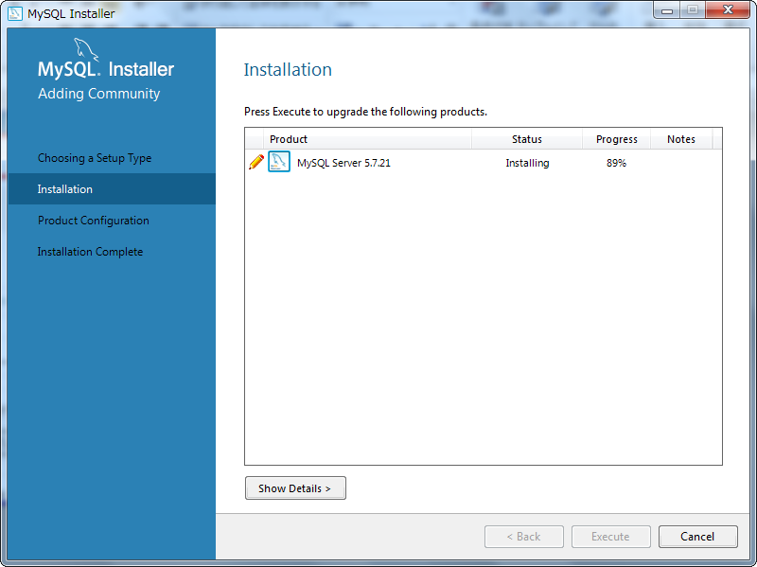

クリック

 |  | 11. | インストールが完了したら、「Next」ボタンをクリックします。

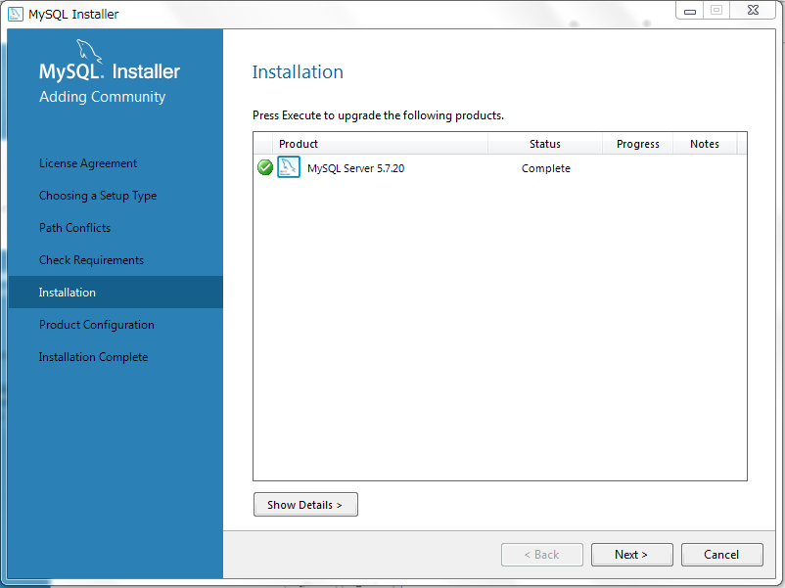
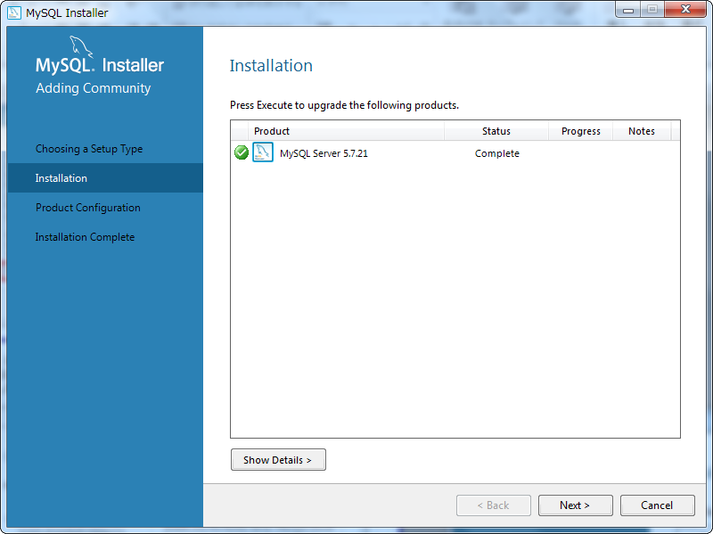

クリック

 |  | 12. | 「製品設定（Product Configuration）」で、「Next」ボタンをクリックします。

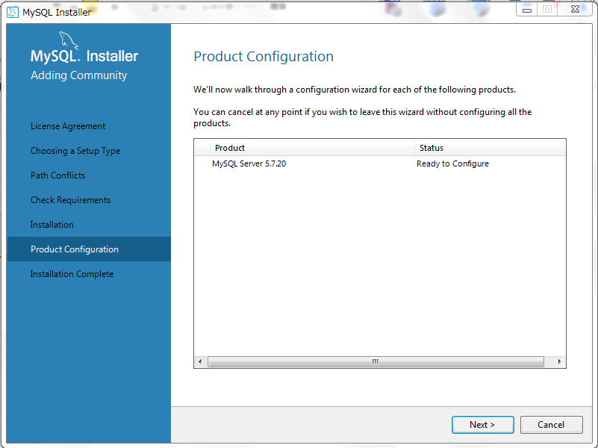
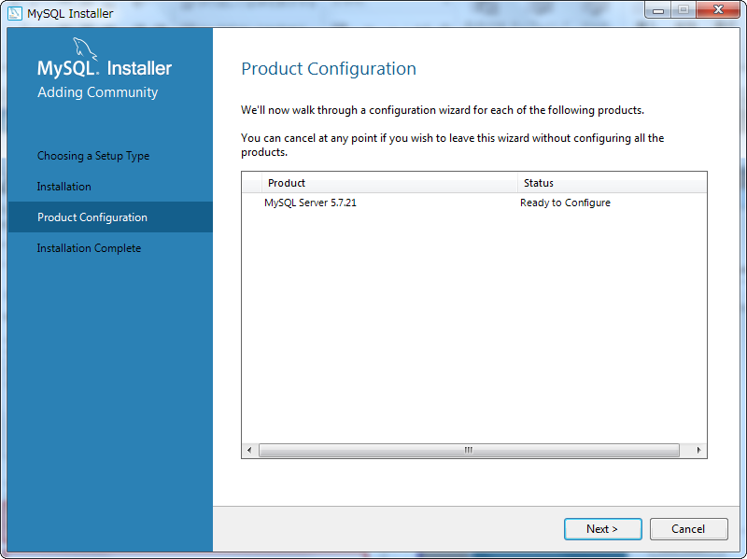

クリック

 |  | 13. | 「タイプとネットワーク」で、「（Standalone MySQL Sever/Classic MySQL Replication）」を選択し、
 |  |  | 「Next」ボタンをクリックします。

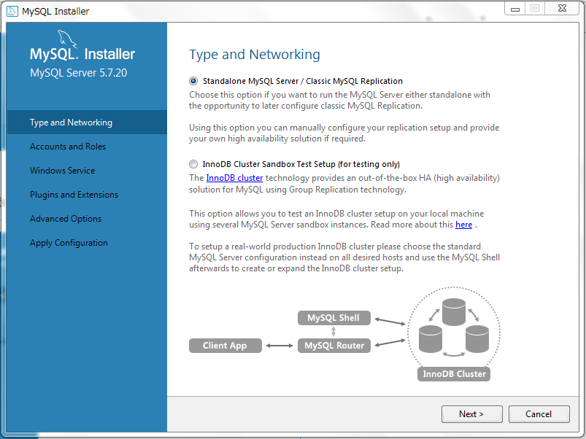
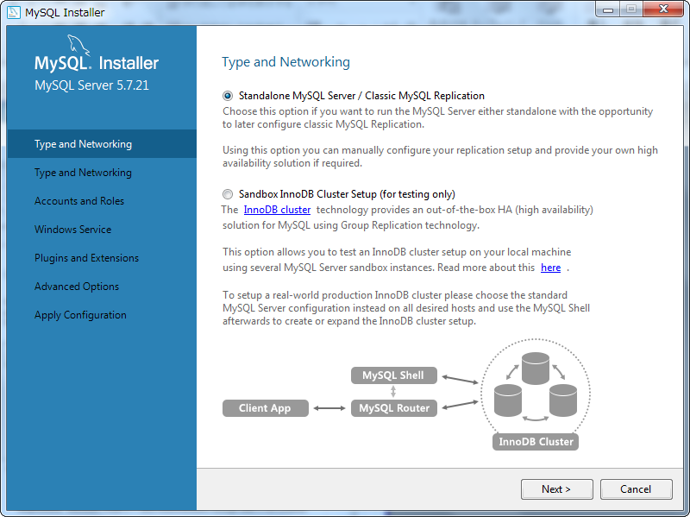

クリック

 |  | 14. | 次に、サービスを設定します。
 |  |  | 「ポート番号（Port Number）」には、MySQLのデフォルトポート「3306」を設定するのを推奨します。
 |  |  | 設定を終えたら、「Next」ボタンをクリックします。

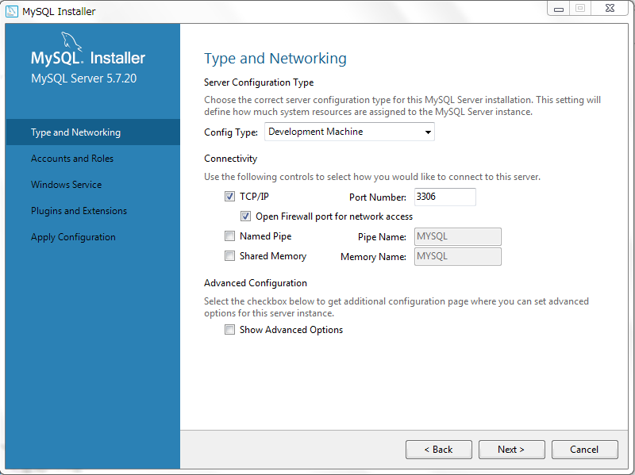
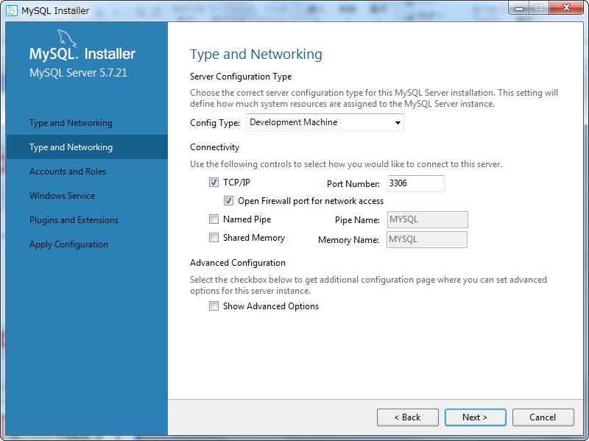

クリック

 |  | 15. | rootユーザーのパスワードを設定します。パスワードは、受講生自身が決めてください。

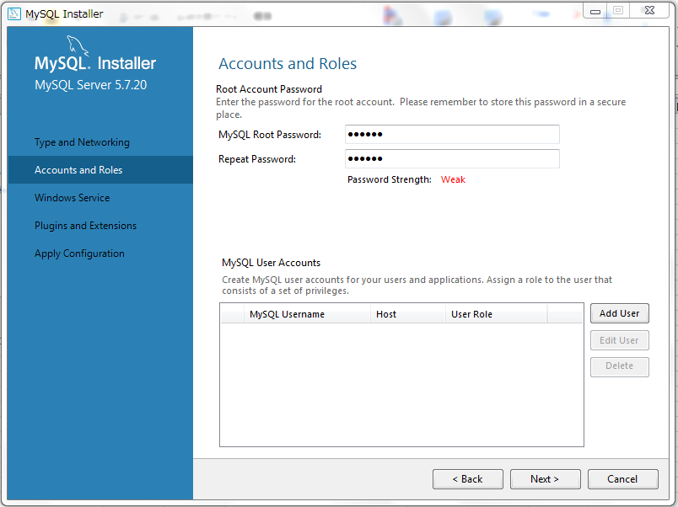
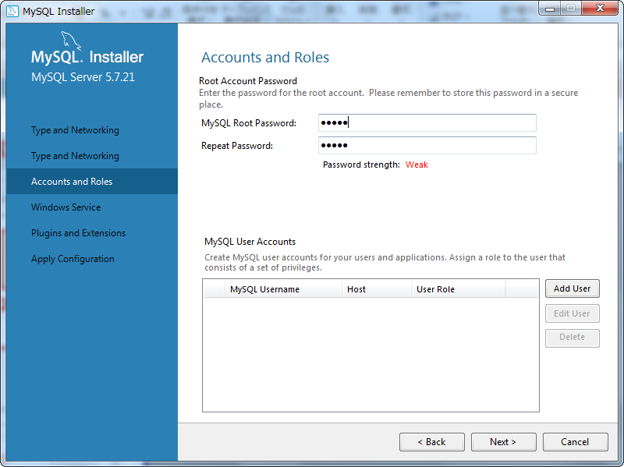
上下のテキストボックスに、同じパスワードを設定します。

【補足】
MySQLの通常アカウントを
追加できます。

クリック

 |  | 16. | 「Windowsサービス（Windows Service）」で、WindowsユーザとしてWindowsサービスを実行します。
 |  |  | 「Windowsサービス名（Windows Service Name）」には、MySQLのデフォルトサービス名「mysql57」を
 |  |  | 設定するのを推奨します。
 |  |  | 設定が終わったら、「Next」ボタンをクリックします。

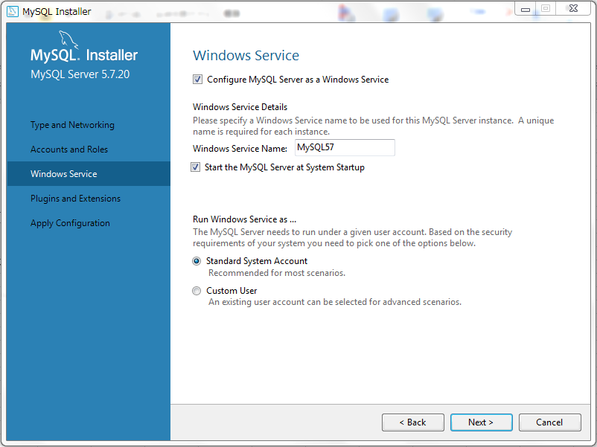
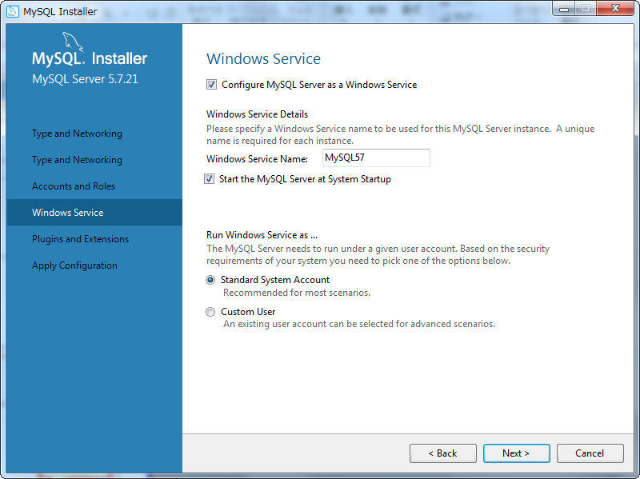

クリック

 |  | 17. | 「プラグインと拡張機能（Plugins and Extensions）」で、「Next」ボタンをクリックします。

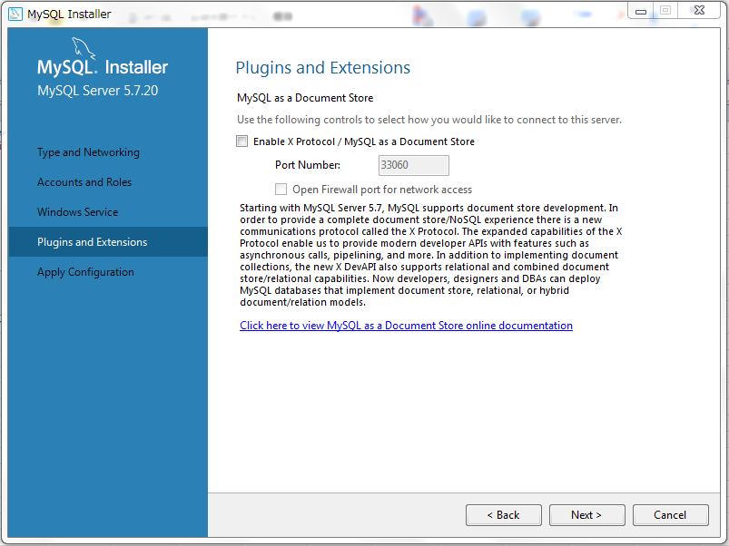
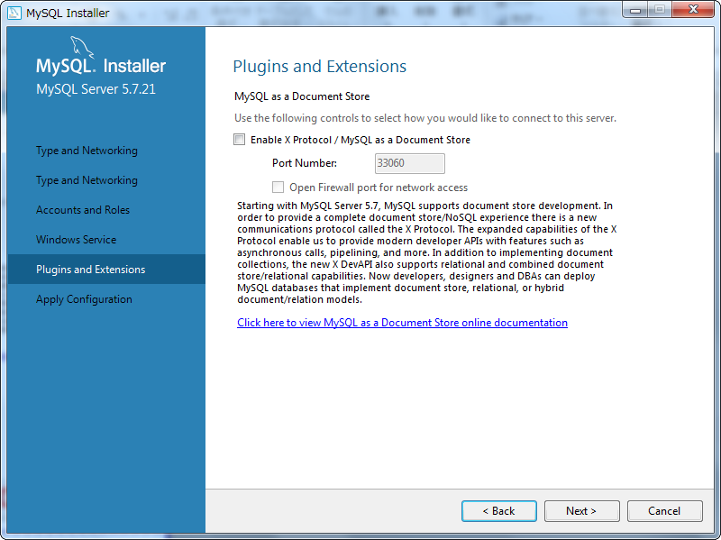

クリック

 |  | 18. | 「アプリの適用（Apply Configuration）」で、「Excute」ボタンをクリックします。

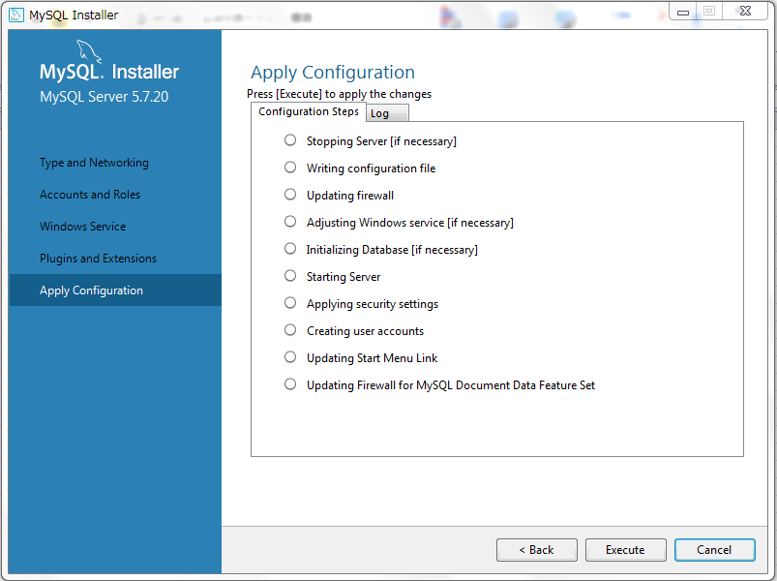
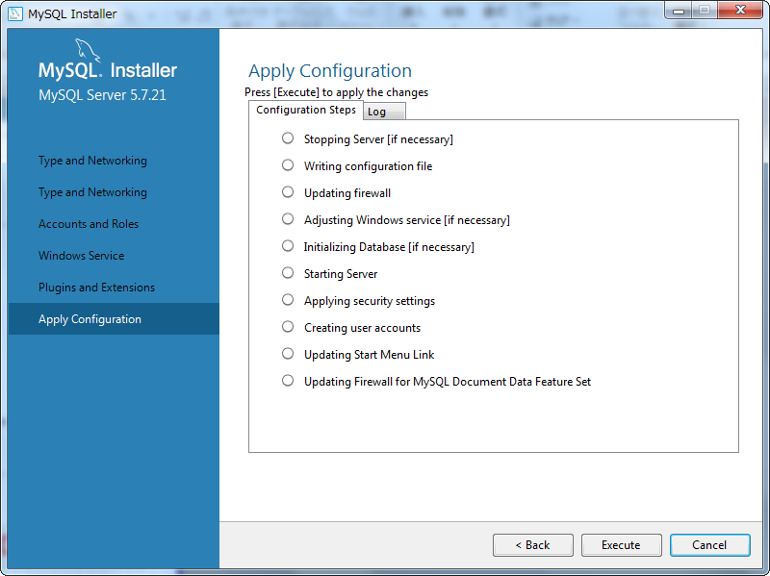

クリック

 |  | 19. | 18の適用後、「Finish」をクリックします。

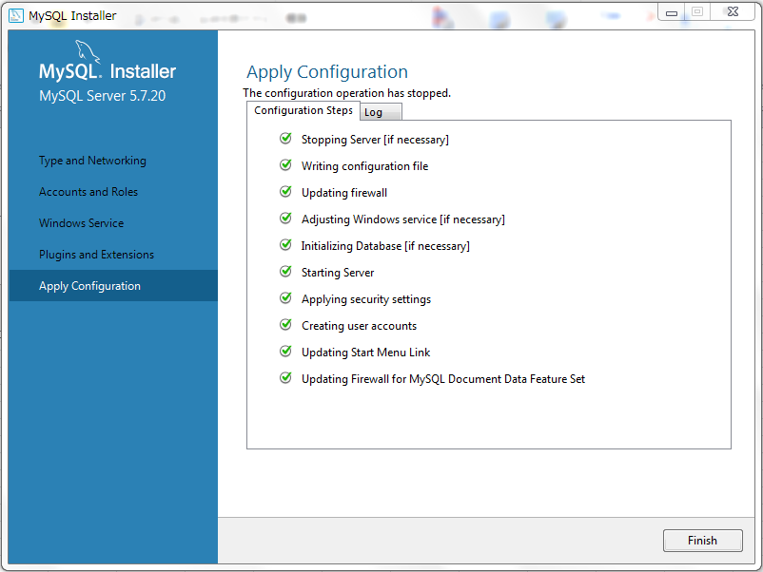
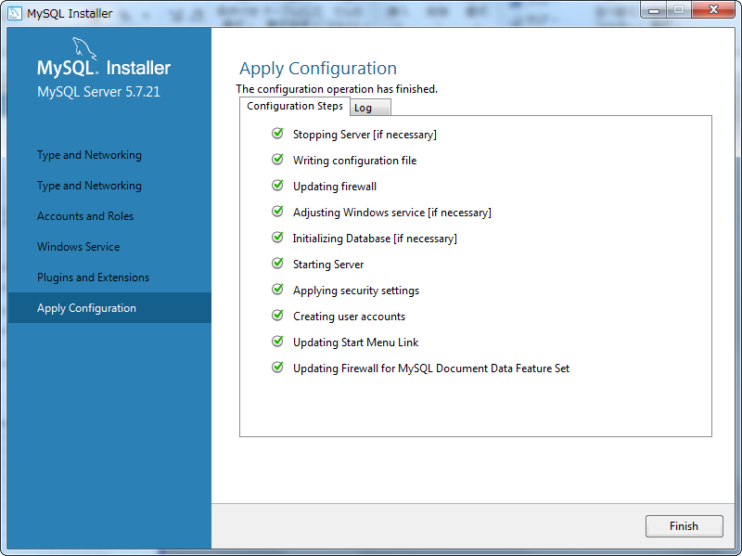

クリック

 |  | 20. | 「製品構成（Product Configuration）」で、「Next」をクリックします。

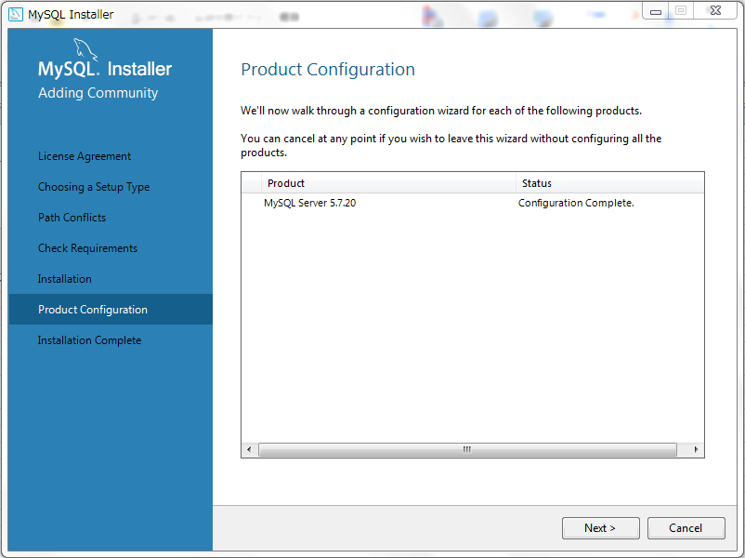


クリック

 |  | 21. | MySQLのインストールが、完了しました。

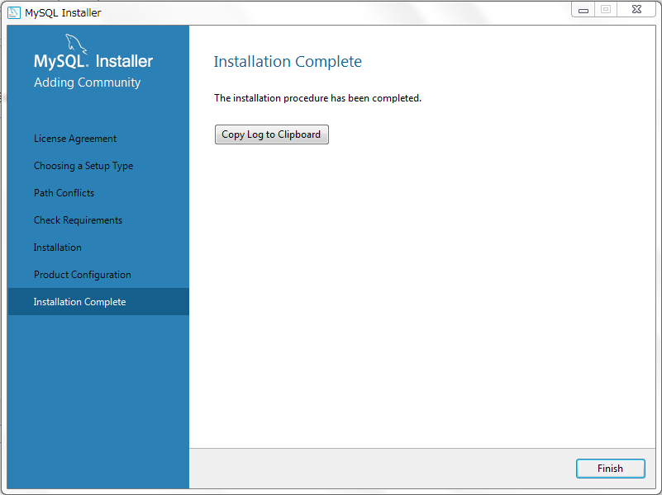

 | 以上が、MySQLのインストールとなります。

03
03. |  |  | 環境変数の設定

 | MySQLのインストール後、MySQLの環境変数を設定します。
 | MySQLは、インストール先のパスをデフォルトのままとした場合、「C：\ Program Files」に
 | インストールされます。

 |  | 1. | コントロールパネルから「システムセキュリティ -> システム」を開き、「システム詳細設定」を
 |  |  | クリックします。

クリック

 |  | 2. | 「システムのプロパティ」で、「詳細設定」タブの「環境変数」ボタンをクリックします。

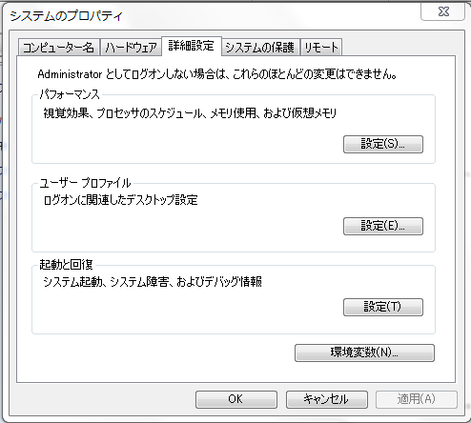

クリック

 |  | 3. | 「システム環境変数」で、「新しい環境変数」の「新規」ボタンをクリックします。

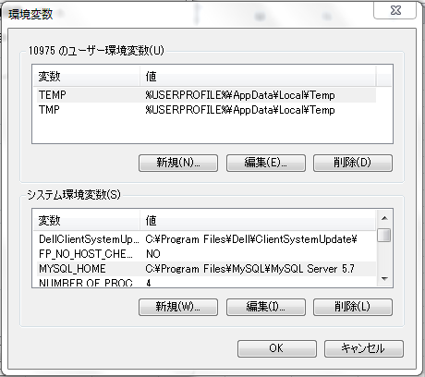

クリック

 |  | 4. | 変数名が「MYSQL_HOME」、値が「C:\Program Files\MySQL\MySQL Server 5.7」の変数を設定し、
 |  |  | 「OK」をクリックします。



クリック

 |  | 5. | 「システム環境変数」で、変数「Path」を選択し「編集」ボタンをクリックします。

クリック

 |  | 6. | 値に「%MYSQL_HOME%\bin」を追加し、「OK」をクリックします。

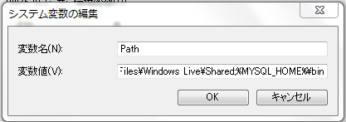
追加

クリック

 |  | 7. | コンピュータを再起動させます(Windows Updateも行っている場合、再起動時間約20分かかる)

 |  | 8. | 「MySQL Command Line Client」を起動します。

クリック

 |  | 9. | rootパスワードを入力し、Enterキーをおしてください。



 |  | 10. | ログインが成功すれば、完了です。

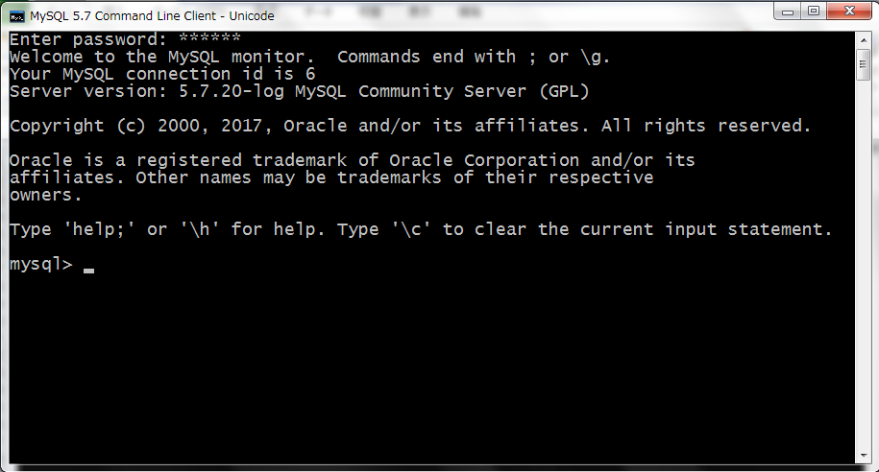

 | 以上が、環境変数の設定となります。

04
04. |  |  | MySQLユーザーの作成および設定

 | 1. | ユーザの作成

 |  | (1) |  | 「MySQL Command Line Client」を起動します。

 |  | (2) |  | DBへのログインが成功したら、下記のコマンドを入力します。

 |  |  |  |  | コマンド： | CREATE USER 'username'@'host' IDENTIFIED BY 'password';

 |  |  |  |  |  |  | ※補足説明①
 |  |  |  |  |  |  |  | ・ | username | ： | ユーザー名。
 |  |  |  |  |  |  |  | ・ | host | ： | ホスト名。ローカルPCの場合は、「Localhost」を指定。
 |  |  |  |  |  |  |  |  |  |  | 任意のリモートホストへログインする場合は、「％」を使う。
 |  |  |  |  |  |  |  | ・ | password | ： | ログインパスワード（パスワードなしも可）

 |  |  |  |  |  |  | ※補足説明２
 |  |  |  |  |  |  |  | 「Windows Server 2012 R2 Standard」では、コマンド実行後、
 |  |  |  |  |  |  |  | 「Ctrl+c」キーの実行が必要となります。

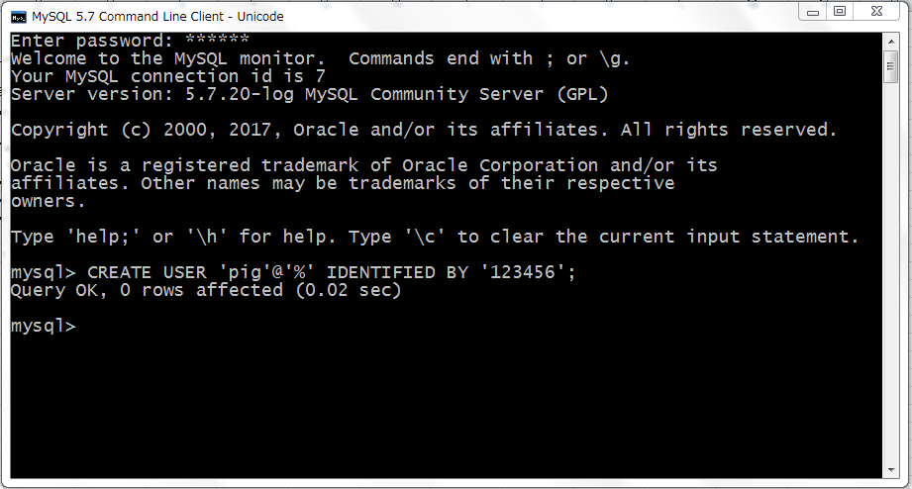

入力例：
CREATE USER 'dog'@'localhost' IDENTIFIED BY '123456';
CREATE USER 'pig'@'192.168.1.101_' IDENDIFIED BY '123456';
CREATE USER 'pig'@'%' IDENTIFIED BY '123456';
CREATE USER 'pig'@'%' IDENTIFIED BY '';
CREATE USER 'pig'@'%';

 | 2. | 権限の付与

 |  | (1) |  | 「MySQL Command Line Client」を起動します。

 |  | (2) |  | DBへのログインが成功したら、下記のコマンドを入力します。

 |  |  |  |  | コマンド： | GRANT privileges ON databasename.tablename TO 'username'@'host'

 |  |  |  |  |  |  | ※補足説明①
 |  |  |  |  |  |  |  | ・ | privileges |  | ： | ユーザーの操作権限。SELECT、INSERT、UPDATEなど。
 |  |  |  |  |  |  |  |  |  |  |  | すべてのアクセス許可を設定する場合は、ALLを設定。
 |  |  |  |  |  |  |  | ・ | databasename |  | ： | データベース名。
 |  |  |  |  |  |  |  | ・ | tablename |  | ： | テーブル名。 ユーザーにすべてのデータベースと
 |  |  |  |  |  |  |  |  |  |  |  | テーブルを操作する権限を付与する場合は、*を使う。

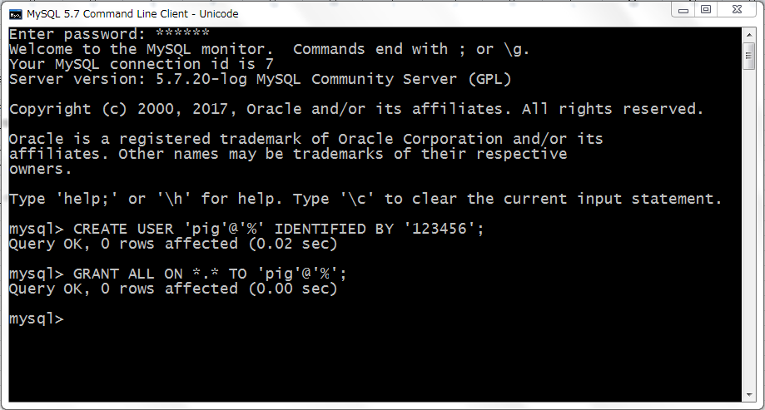

入力例：
GRANT SELECT, INSERT ON test.user TO 'pig'@'%';
GRANT ALL ON *.* TO 'pig'@'%';

 | 以上が、MySQLユーザーの作成および設定となります。

05
05. |  |  | HeidiSQLのインストール

 | MySQLには、コマンドラインウィンドウしかありません。
 | データの可視化のため、今回はオープンソースのデータベース管理ソフト「HeidiSQL」をインストールします。

 |  | 1. | HeidiSQLのインストールパッケージを、以下のサイトより、ダウンロードしてください。
 |  |  | 最新バージョンのダウンロードを推奨します。

 |  |  |  | HeidiSQL ダウンロード：

 |  |  |  |  | https://www.heidisql.com/download.php?download=installer

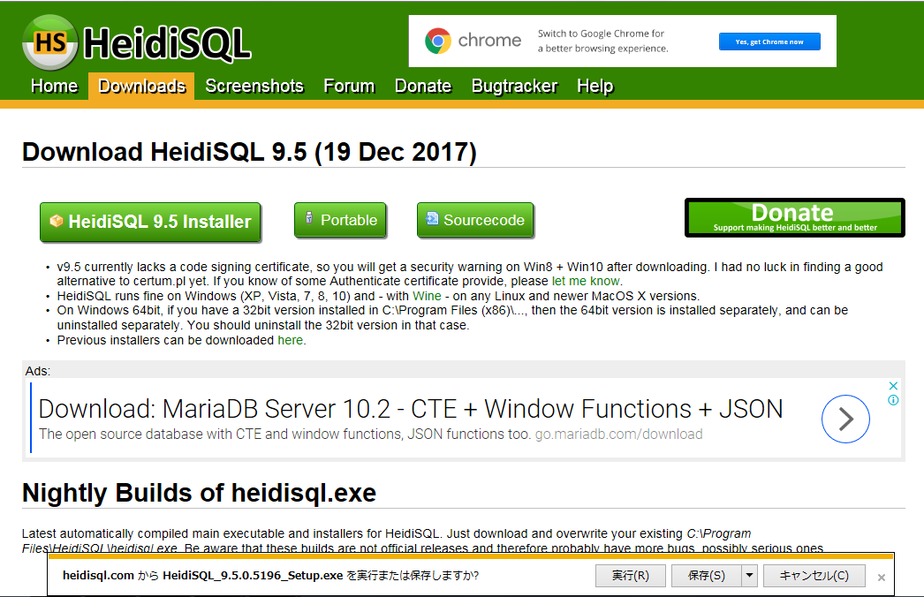

保存

 |  | 2. | 下記のインストールパッケージが、ダウンロードされました。

 |  | 3. | セキュリティの警告が表示されたら、「実行」ボタンをクリックしてインストールを開始します。
 |  |  |  | ※ |  | 許可申請の画面が表示された場合には、管理者に連絡してください。

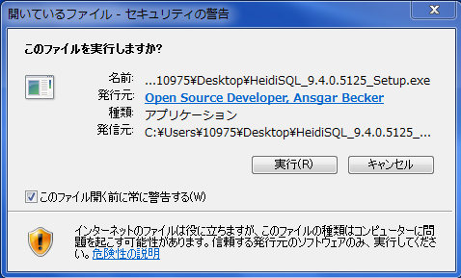

クリック

 |  | 4. | セットアップ画面が表示されたら、「次へ」をクリックします。

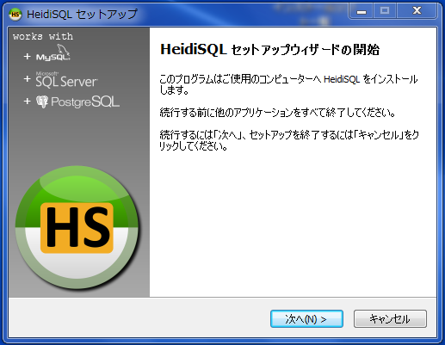

クリック

 |  | 5. | 使用許諾契約書の同意を読み「同意する」を選択し、「次へ」ボタンをクリックします。

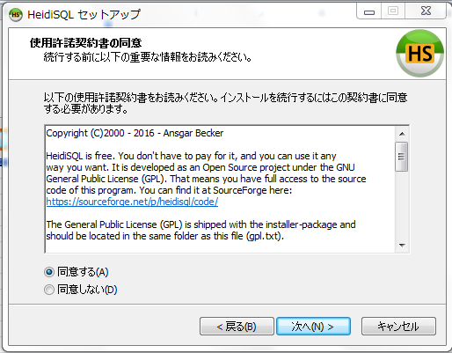

クリック

 |  | 6. | 「インストール先の指定」でインストール先のパスを入力して、「次へ」をクリックします
 |  |  | （※デフォルト設定を推奨）

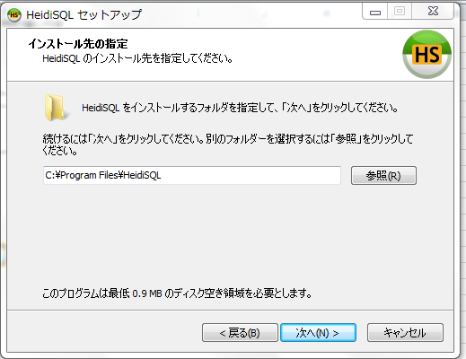

クリック

 |  | 7. | 「プログラムグループの指定」で「HeidiSQL」を入力し、「次へ」をクリックします。

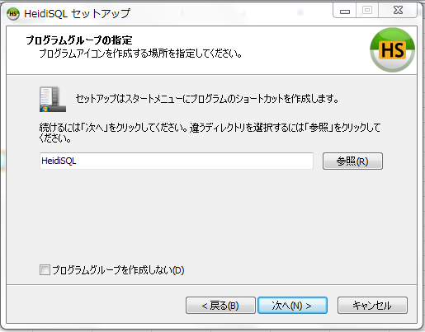

クリック

 |  | 8. | 「追加タスクの選択」で追加タスクを選択して、「次へ」をクリックします。

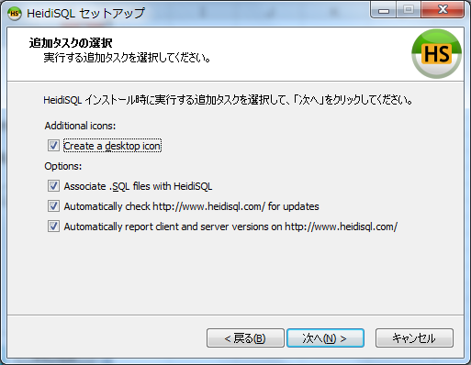

クリック

 |  | 9. | インストール準備が完了したら、「インストール」をクリックします。

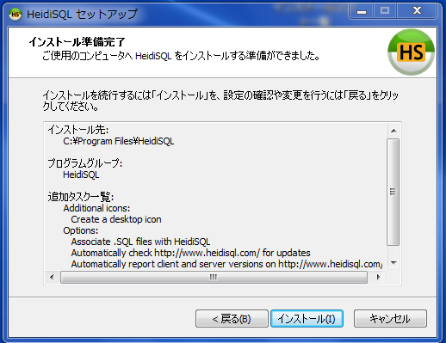

クリック

 |  | 10. | 「完了」をクリックします。

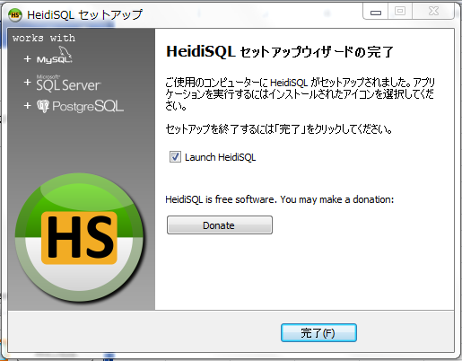

クリック

 | 以上が、HeidiSQLのインストールとなります。

06
06. |  |  | HeidiSQLの設定

 |  | 1. | HeidiSQLを起動します。

 |  | 2. | セッションマネージャが開かれたら、「新規」ボタンをクリックします。

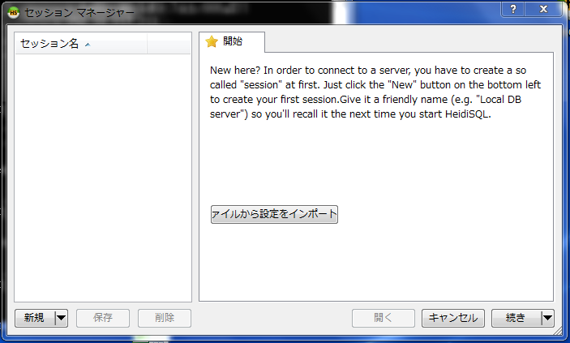

クリック

 |  | 3. | 下記の情報を設定し、「保存」ボタンをクリックします。
MySQLを
選択
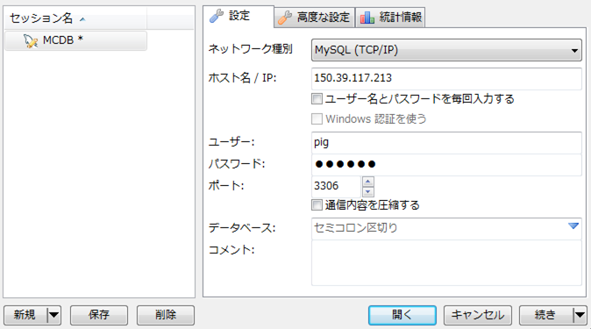
MySQLのDBサーバの
IPアドレス

セッション名

ユーザＩＤと
パスワード

MySQLの
ポート番号

クリック

 |  | 4. | 保存後、「開く」をクリックします。

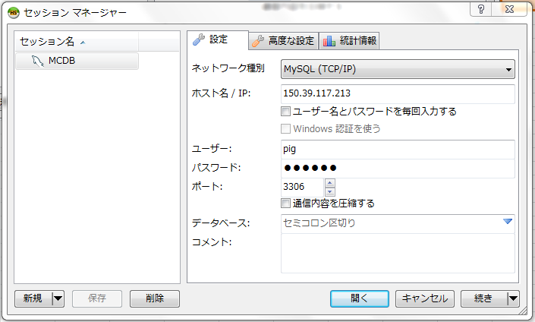

クリック

 |  |  | 下記の画面が開かれれば、設定は完了です。



 | 以上が、HeidiSQLの設定となります。

